요구사항분석 및 개발일지
Word Project
 |  |  |  |  | 클래스 다이어그램 초기계획안
인터페이스 설계
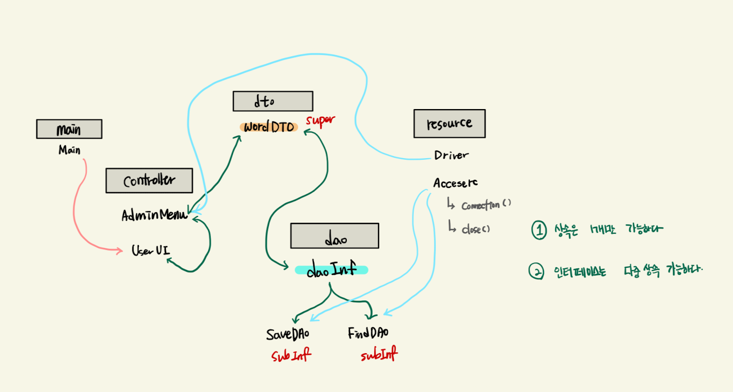

 | 단어등록 |  | 단어 전체보기

 | 영문 |  |  | TextArea
 | 설명

 | 등록

 |  | 개발자 : 김가율

시나리오

1. 영문을 입력한다

2. 설명을 입력한다
 | 2-1 둘중에 하나라도 데이터 입력이 없는 경우 입력되지 않도록 하며 에러 팝업을 띄워준다

3. 등록을 클릭한다 |  |  |  |  |  | 보완 | 예외 | 에러 및 예외
 | 3-1 클릭 이벤트 발생
 | 3-2 DTO 객체가 새로 생성되면서 입력된 데이터가 입력됨 |  |  |  | 금요일 오후 중간 정리
 | 3-3 자동으로 DAO로 전달 |  |  |  | 1. awt로 구현한 내용중 기능메서드를 분리하는게 좋을 것 같다
 | 3-4 DB에 자동으로 입력됨 |  |  |  | 2. userUI 생성자에 반복되는 소스가 많음 : 주말 내 리팩토링 해봐야할 것 같음
 |  |  |  |  | 3. 오류발생 // resultset 에서 발생되는 것 같음 : null point 예외 >> 예외찾기
4. 리스트 왼쪽 영역에 영어단어가 기록된다 |  |  |  |  | 4. layout처리중 프레임 크기 변경시 프레임 안 layout이 틀어져서 모두다 이동함 , 프레임사이즈 locking 하는 방법 찾아보기

5. 리스트에 영문 클릭시 오른쪽 TextArea에 설명이 나타난다
 | 5-1 리스트에 영문 클릭 이벤트 발생
 | 5-2 클릭된 영어이름을 DAO에 전달 |  |  |  | 토요일 오전 중간 정리
 | 5-3 DB에 저장된 영어단어를 찾는다(Select절) |  |  |  | 1. 전일 3번 처리완료
 | 5-4 리턴값 확인 |  |  |  | 2. 전일 4번 처리완료
 | 5-5 리턴값을 DTO객체로 반환 |  |  |  | 3. engFied , korFied 에 빈칸이 들어왔을 경우 에러팝업 뜨며 입력안되기
 | 5-6 DTO객체를 가지고 GUI로 전달되어 화면에 표시 |  |  |  | 4. Text Area 더 꾸며보기
 |  |  |  |  | 5. Text Area에 자동 줄바꿈 , 스크롤 구현
 |  |  |  |  | 6. 프로그램 실행시 DB에 이미 입력된 영단어 끌어와 List에 먼저 보여주기

DB구현
 |  |  |  |  | 일요일 오전 중간 정리
1. Table 명 : Word |  |  |  |  | 1. 메서드 리팩터링하기
 |  |  |  |  | 2. 반복되는 소스 정리하기
2. Create Table Word( |  |  |  |  | 3. 사용하지 않는 메서드 정리
engWord varchar2(50), |  |  |  |  | 4. 이벤트처리 재확인 및 메서드 분리
korWord varchar2(50) );

제약사항 : not null 공통적으로 걸어주기

추가 아이디어

>> 텍스트 필드에 입력시 공란일 경우 ? DB에서 처리할건지 아니면 자바에서 처리할껀지 고민

Class Digram
